PD
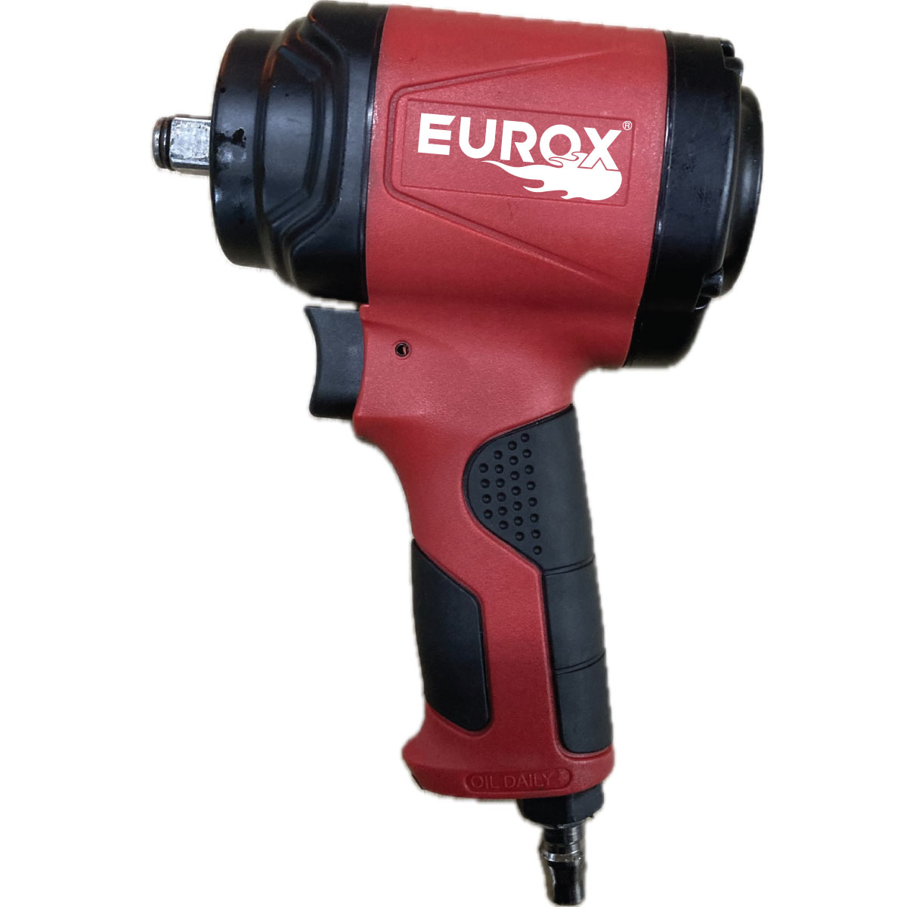
เลขที่ SKU : 05-009-102 วันที่ : 12/02/2024
1. ข้อมูลสินค้า |  |  |  | รูปสินค้า
ประเภท (กลุ่มหลัก) |  | ประเภท (กลุ่มรอง)
ชื่อภาษาไทย | บล็อกลม 1/2" EUROX E01-H1 II | ชื่อภาษาอังกฤษ | EUROX E01-H1 II BOXSET AIR IMPACT WRENCH
รหัสสินค้า | 05-009-102 | Barcode | 8855852007507
สถานะสินค้า | N | รหัสทีมขาย | 0
รุ่น (Model) |  | ยี่ห้อ | EUROX
สีตัวสินค้า | สีแดง-ดำ | สีของบรรจุภัณฑ์ | สีแดง
ทำจากวัสดุ | พลาสติก | ประเทศผู้ผลิต | PRC
ผู้ผลิต | S23 กาพ่นสีไฟฟ้า EX-2


2. คุณสมบัติ |  |  |  | รูปบรรจุภัณฑ์
แรงบิด | 500 Nm | ข้อต่อลมเข้าขนาด | 1/2 นิ้ว
รองรับน็อต | 12.7 mm | ความเร็วรอบ | 8000 rpm
ความเร็วรอบ | 8000 rpm | ความเร็วรอบ | 8000 rpm
ความเร็วรอบ | 8000 rpm | ความเร็วรอบ | 8000 rpm
ความเร็วรอบ | 8000 rpm | ความเร็วรอบ | 8000 rpm
ความเร็วรอบ | 8000 rpm | ความเร็วรอบ | 8000 rpm
ความเร็วรอบ | 8000 rpm | ความเร็วรอบ | 8000 rpm
ความเร็วรอบ | 8000 rpm | ความเร็วรอบ | 8000 rpm
ความเร็วรอบ | 8000 rpm | ความเร็วรอบ | 8000 rpm
ความเร็วรอบ | 8000 rpm | ความเร็วรอบ | 8000 rpm | อุปกรณ์ภายในกล่อง
ความเร็วรอบ | 8000 rpm

3. รายละเอียดบรรจุภัณฑ์
ขนาดสินค้า (ซม.) | (ไม่รวมบรรจุภัณฑ์) | น้ำหนักสินค้า (กก.) | (ไม่รวมบรรจุภัณฑ์)
ขนาดกล่อง 1 (ซม.) |  | ขนาดบรรจุ (กล่อง)
ขนาดกล่อง 2 (ซม.)
 |  | น้ำหนักรวมสินค้า (กก.)
บาร์โค้ดกล่อง |  | ขนาดลัง (ซม.)
ขนาดบรรจุ (ลัง) |  | น้ำหนักลังรวมสินค้า (กก.)
 |  |  |  | รูปลังสินค้า
4. อุปกรณ์ภายในกล่อง
ไม่มีข้อมูล

5. วิธีการใช้งาน
ไม่มีข้อมูล

6. จุดเด่น จุดขาย ของสินค้า
ไม่มีข้อมูล

7. การรับประกัน |  |  |  | รูป Barcode
ระยะเวลารับประกัน (เดือน) | ระบุ
ประเภทการรับประกัน
เงื่อนไขการรับประกัน

8. ข้อมูล สคบ.
ชื่อสินค้า | บล็อกลม 1/2" EUROX E01-H1 II
ผลิตจากประเทศ
จัดจำหน่ายโดย | บริษัท คิงบางกอก อินเตอร์เทรด จำกัด
 | 541,543,545 ซอย 39/1 แขวงท่าแร้ง เขตบางเขน กรุงเทพมหานคร 10220
 | เลขประจำตัวผู้เสียภาษี: 0105545012035 สำนักงานใหญ่ | โทรศัพท์: 02-509-3850 | โทรสาร: 02-509-3856
บรรจุ
วิธีการใช้
คำเตือน
ราคา | ระบุ ณ จุดขาย
วันที่ผลิต

9. ข้อควรระวัง
คำเตือน
ข้อแนะนำในการใช้งาน

